상품제안서
알로코리아 allo100PPS 33W PD, PPS 컴팩트 고속 스마트 보조배터리 10000mAh | 상품코드: F30351

 |  |  |  |  |  |  | 02-412-0044 | www.easy1.co.kr
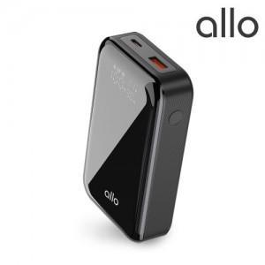

【상세/제작정보】 | -쇼핑백 1200원 부과세별도

【인쇄/포장옵션】 | 풀칼라 / 포장지포장

【공급단가】 | 수량 | 30~ | 50~ | 100~ | 300~ | 500~
*VAT별도 | 단가 | 28,000원 | 27,000원 | 26,000원 | 25,500원 | 25,000원

【상품 URL】 | http://www.easy1.co.kr/src/goods_detail.php?gdno=30351

